Orangeline
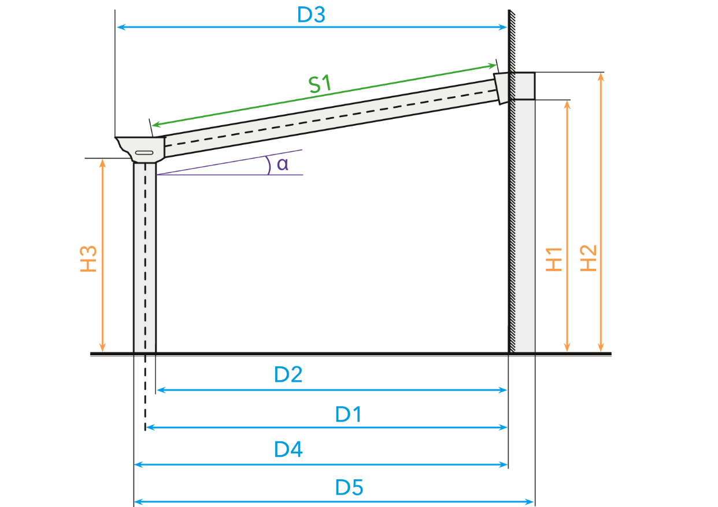
= 5013 mm
= 4900 mm
 |  |  |  |  |  |  |  |  |  |  |  |  |  |  |  |  |  |  |  | 2025-09-19 |  | TFl
 |  |  |  |  |  |  |  |  |  |  |  |  |  |  |  |  |  |  |  | Sprache |  | GER
= 8,0°
= 140,5 mm/m
= 2952 mm
= 3109 mm
= 2250 mm
 |  |  |  |  |  |  |  |  |  |  |  |  |  |  |  |  |  |  |  | Wandprofil
 |  |  |  |  |  |  |  |  |  |  |  |  |  |  |  |  |  |  |  | Standard
 |  |  |  |  |  |  |  |  |  |  |  |  |  |  |  |  |  |  |  | Standard | XL
= 4888 mm
= 4943 mm
= 4998 mm
= 5115 mm
 | = 2250 mm | = 5000 mm | = 2952 mm | 0 mm = | = 8,0° | = 140,5 mm/m | = 0° | = 4943 mm | = 4900 mm | = 0 mm | = 5013 mm | = 0 mm | = 0 mm | = 4888 mm | = 3109 mm | = 4998 mm | = 5115 mm | = 2266 mm | = 4888 mm | = 39 mm | = 726 mm | = 2952 mm
Berechnung der Höhe und Tiefe einer Veranda |  |  |  |  |  |  |  |  |  |  |  |  |  |  |  |  |  | Berechnung der Fensterelemente
 | Höhe - Unterkante Rinne [mm] (H3) | Bestelltiefe [mm] | Höhe - Unterkante Wandprofil [mm] (H1) | Dachüberstand [mm] (U1) | Neigung [°] (α) | Neigung [mm/m] | Neigung Glas Ultraline [°] (β) | Tiefe - Hinterkante Wandanschluss bis Mitte Pfosten [mm] (D1) | Länge - Sparren Mitte [mm] (S1) | Länge - Sparren Außen [mm] (S1) | Tiefe - Hinterkante Wandanschluss bis Rinne Standard [mm] (D3) | Tiefe - Hinterkante Wandanschluss bis Zierleiste rund [mm] (D3) | Tiefe - Hinterkante Wandanschluss bis Zierleiste klassik [mm] (D3) | Tiefe - Hinterkante Wandanschluss bis Innenkante Pfosten [mm] (D2) | Höhe - Oberkante Wandprofil [mm] (H2) | Hinterkante Wandanschluss bis Außenkante Pfosten [mm] (D4) | Hinterkante Wandanschluss bis Außenkante Pfosten [mm] (D5) | Fensterhöhe Rinnenseite [mm] | Fensterbreite [mm] | Keilhöhe Rinnenseite [mm] | Keilhöhe Hausseite [mm] | Fensterhöhe Hausseite [mm]

Type
Orangeline | 2250 | 5000 | 2952 | - | 8.0 | 140.5 | - | 4943 | 4900 | - | 5013 | - | - | 4888 | 3109 | 4998 | 5115 | 2266 | 4888 | 39 | 726 | 2952

Gelbe Zellen manuell ausfüllen!

Orangeline+
= 5046 mm
= 4900 mm
 |  |  |  |  |  |  |  |  |  |  |  |  |  |  |  |  |  |  |  | 2025-09-19 |  | TFl
 |  |  |  |  |  |  |  |  |  |  |  |  |  |  |  |  |  |  |  | Sprache |  | GER
= 8,0°
= 140,5 mm/m
= 2972 mm
= 3129 mm
= 2250 mm
 |  |  |  |  |  |  |  |  |  |  |  |  |  |  |  |  |  |  |  | Wandprofil
 |  |  |  |  |  |  |  |  |  |  |  |  |  |  |  |  |  |  |  | Standard
 |  |  |  |  |  |  |  |  |  |  |  |  |  |  |  |  |  |  |  | Standard | XL
= 4901 mm
= 4956 mm
= 5011 mm
= 5128 mm
 | = 2250 mm | = 5000 mm | = 2972 mm | 0 mm = | = 8,0° | = 140,5 mm/m | = 0° | = 4956 mm | = 4900 mm | = 0 mm | = 5046 mm | = 0 mm | = 0 mm | = 4901 mm | = 3129 mm | = 5011 mm | = 5128 mm | = 2284 mm | = 4901 mm | = 34 mm | = 722 mm | = 2972 mm
Berechnung der Höhe und Tiefe einer Veranda |  |  |  |  |  |  |  |  |  |  |  |  |  |  |  |  |  | Berechnung der Fensterelemente
 | Höhe - Unterkante Rinne [mm] (H3) | Bestelltiefe [mm] | Höhe - Unterkante Wandprofil [mm] (H1) | Dachüberstand [mm] (U1) | Neigung [°] (α) | Neigung [mm/m] | Neigung Glas Ultraline [°] (β) | Tiefe - Hinterkante Wandanschluss bis Mitte Pfosten [mm] (D1) | Länge - Sparren Mitte [mm] (S1) | Länge - Sparren Außen [mm] (S1) | Tiefe - Hinterkante Wandanschluss bis Rinne Standard [mm] (D3) | Tiefe - Hinterkante Wandanschluss bis Zierleiste rund [mm] (D3) | Tiefe - Hinterkante Wandanschluss bis Zierleiste klassik [mm] (D3) | Tiefe - Hinterkante Wandanschluss bis Innenkante Pfosten [mm] (D2) | Höhe - Oberkante Wandprofil [mm] (H2) | Hinterkante Wandanschluss bis Außenkante Pfosten [mm] (D4) | Hinterkante Wandanschluss bis Außenkante Pfosten [mm] (D5) | Fensterhöhe Rinnenseite [mm] | Fensterbreite [mm] | Keilhöhe Rinnenseite [mm] | Keilhöhe Hausseite [mm] | Fensterhöhe Hausseite [mm]

Type
Orangeline+ | 2250 | 5000 | 2972 | - | 8.0 | 140.5 | - | 4956 | 4900 | - | 5046 | - | - | 4901 | 3129 | 5011 | 5128 | 2284 | 4901 | 34 | 722 | 2972

Gelbe Zellen manuell ausfüllen!

Trendline
= 4173 mm
= 3950 mm
= 5,8°
= 102,3 mm/m
= 2700 mm
= 2862 mm
 |  |  |  |  |  |  |  |  |  |  |  |  |  |  |  |  |  |  |  | 2025-09-19 |  | TFl
 |  |  |  |  |  |  |  |  |  |  |  |  |  |  |  |  |  |  |  | Sprache |  | GER
 |  |  |  |  |  |  |  |  |  |  |  |  |  |  |  |  |  |  |  |  |  | = 4173 mm
= 2250 mm
 |  |  |  |  |  |  |  |  |  |  |  |  |  |  |  |  |  |  |  | Wandprofil
 |  |  |  |  |  |  |  |  |  |  |  |  |  |  |  |  |  |  |  | Standard
 |  |  |  |  |  |  |  |  |  |  |  |  |  |  |  |  |  |  |  | Standard | XL
= 4006 mm
 |  |  |  |  |  |  |  |  |  |  |  |  |  |  |  |  |  |  |  | Zierleiste
= 4061 mm
 |  |  |  |  |  |  |  |  |  |  |  |  |  |  |  |  |  |  |  | Standard
= 4116 mm
= 4233 mm
 |  |  |  |  |  |  |  |  |  |  |  |  |  |  |  |  |  |  |  | Standard | Rund | Klassik
 | = 2250 mm | = 4050 mm | = 2700 mm | 0 mm = | = 5,8° | = 102,3 mm/m | = 0° | = 4061 mm | = 3950 mm | = 0 mm | = 4173 mm | = 4177 mm | = 4219 mm | = 4006 mm | = 2862 mm | = 4116 mm | = 4233 mm | = 2289 mm | = 4006 mm
Berechnung der Höhe und Tiefe einer Veranda |  |  |  |  |  |  |  |  |  |  |  |  |  |  |  |  |  | Berechnung der Fensterelemente
 | Höhe - Unterkante Rinne [mm] (H3) | Bestelltiefe [mm] | Höhe - Unterkante Wandprofil [mm] (H1) | Dachüberstand [mm] (U1) | Neigung [°] (α) | Neigung [mm/m] | Neigung Glas Ultraline [°] (β) | Tiefe - Hinterkante Wandanschluss bis Mitte Pfosten [mm] (D1) | Länge - Sparren Mitte [mm] (S1) | Länge - Sparren Außen [mm] (S1) | Tiefe - Hinterkante Wandanschluss bis Rinne Standard [mm] (D3) | Tiefe - Hinterkante Wandanschluss bis Zierleiste rund [mm] (D3) | Tiefe - Hinterkante Wandanschluss bis Zierleiste klassik [mm] (D3) | Tiefe - Hinterkante Wandanschluss bis Innenkante Pfosten [mm] (D2) | Höhe - Oberkante Wandprofil [mm] (H2) | Hinterkante Wandanschluss bis Außenkante Pfosten [mm] (D4) | Hinterkante Wandanschluss bis Außenkante Pfosten [mm] (D5) | Fensterhöhe Rinnenseite [mm] | Fensterbreite [mm] | Keilhöhe Rinnenseite [mm] | Keilhöhe Hausseite [mm] | Fensterhöhe Hausseite [mm]

Type
Trendline | 2250 | 4050 | 2700 | - | 5.8 | 102.3 | - | 4061 | 3950 | - | 4173 | 4177 | 4219 | 4006 | 2862 | 4116 | 4233 | 2289 | 4006 | 39 | 450 | 2700
 |  |  |  |  |  |  |  |  |  |  | Zierleiste Standard | Zierleiste Rund | Zierleiste Klassik

Gelbe Zellen manuell ausfüllen!

Trendline+
= 4174 mm
= 3950 mm
 |  |  |  |  |  |  |  |  |  |  |  |  |  |  |  |  |  |  |  | 2025-09-19 |  | TFl
 |  |  |  |  |  |  |  |  |  |  |  |  |  |  |  |  |  |  |  | Sprache |  | GER
= 5,7°
= 99,8 mm/m
= 2700 mm
= 2862 mm
= 2250 mm
 |  |  |  |  |  |  |  |  |  |  |  |  |  |  |  |  |  |  |  | Wandprofil
 |  |  |  |  |  |  |  |  |  |  |  |  |  |  |  |  |  |  |  | Standard
 |  |  |  |  |  |  |  |  |  |  |  |  |  |  |  |  |  |  |  | Standard | XL
= 4007 mm
= 4062 mm
= 4117 mm
= 4234 mm
 | = 2250 mm | = 4050 mm | = 2700 mm | 0 mm = | = 5,7° | = 99,8 mm/m | = 0° | = 4062 mm | = 3950 mm | = 0 mm | = 4174 mm | = 0 mm | = 0 mm | = 4007 mm | = 2862 mm | = 4117 mm | = 4234 mm | = 2300 mm | = 4007 mm | = 50 mm | = 450 mm | = 2700 mm
Berechnung der Höhe und Tiefe einer Veranda |  |  |  |  |  |  |  |  |  |  |  |  |  |  |  |  |  | Berechnung der Fensterelemente
 | Höhe - Unterkante Rinne [mm] (H3) | Bestelltiefe [mm] | Höhe - Unterkante Wandprofil [mm] (H1) | Dachüberstand [mm] (U1) | Neigung [°] (α) | Neigung [mm/m] | Neigung Glas Ultraline [°] (β) | Tiefe - Hinterkante Wandanschluss bis Mitte Pfosten [mm] (D1) | Länge - Sparren Mitte [mm] (S1) | Länge - Sparren Außen [mm] (S1) | Tiefe - Hinterkante Wandanschluss bis Rinne Standard [mm] (D3) | Tiefe - Hinterkante Wandanschluss bis Zierleiste rund [mm] (D3) | Tiefe - Hinterkante Wandanschluss bis Zierleiste klassik [mm] (D3) | Tiefe - Hinterkante Wandanschluss bis Innenkante Pfosten [mm] (D2) | Höhe - Oberkante Wandprofil [mm] (H2) | Hinterkante Wandanschluss bis Außenkante Pfosten [mm] (D4) | Hinterkante Wandanschluss bis Außenkante Pfosten [mm] (D5) | Fensterhöhe Rinnenseite [mm] | Fensterbreite [mm] | Keilhöhe Rinnenseite [mm] | Keilhöhe Hausseite [mm] | Fensterhöhe Hausseite [mm]

Type
Trendline+ | 2250 | 4050 | 2700 | - | 5.7 | 99.8 | - | 4062 | 3950 | - | 4174 | - | - | 4007 | 2862 | 4117 | 4234 | 2300 | 4007 | 50 | 450 | 2700

Gelbe Zellen manuell ausfüllen!

Topline
= 4602 mm
= 4345 mm
 |  |  |  |  |  |  |  |  |  |  |  |  |  |  |  |  |  |  |  | 2025-09-19 |  | TFl
 |  |  |  |  |  |  |  |  |  |  |  |  |  |  |  |  |  |  |  | Sprache |  | GER
= 5,4°
= 94,0 mm/m
= 2700 mm
= 2862 mm
= 2200 mm
 |  |  |  |  |  |  |  |  |  |  |  |  |  |  |  |  |  |  |  | Wandprofil
 |  |  |  |  |  |  |  |  |  |  |  |  |  |  |  |  |  |  |  | Standard
 |  |  |  |  |  |  |  |  |  |  |  |  |  |  |  |  |  |  |  | Standard | XL
= 4404 mm
= 4479 mm
= 4553 mm
= 4670 mm
 | = 2200 mm | = 4500 mm | = 2700 mm | 0 mm = | = 5,4° | = 94,0 mm/m | = 0° | = 4479 mm | = 4345 mm | = 0 mm | = 4602 mm | = 0 mm | = 0 mm | = 4404 mm | = 2862 mm | = 4553 mm | = 4670 mm | = 2284 mm | = 4404 mm | = 84 mm | = 500 mm | = 2700 mm
Berechnung der Höhe und Tiefe einer Veranda |  |  |  |  |  |  |  |  |  |  |  |  |  |  |  |  |  | Berechnung der Fensterelemente
 | Höhe - Unterkante Rinne [mm] (H3) | Bestelltiefe [mm] | Höhe - Unterkante Wandprofil [mm] (H1) | Dachüberstand [mm] (U1) | Neigung [°] (α) | Neigung [mm/m] | Neigung Glas Ultraline [°] (β) | Tiefe - Hinterkante Wandanschluss bis Mitte Pfosten [mm] (D1) | Länge - Sparren Mitte [mm] (S1) | Länge - Sparren Außen [mm] (S1) | Tiefe - Hinterkante Wandanschluss bis Rinne Standard [mm] (D3) | Tiefe - Hinterkante Wandanschluss bis Zierleiste rund [mm] (D3) | Tiefe - Hinterkante Wandanschluss bis Zierleiste klassik [mm] (D3) | Tiefe - Hinterkante Wandanschluss bis Innenkante Pfosten [mm] (D2) | Höhe - Oberkante Wandprofil [mm] (H2) | Hinterkante Wandanschluss bis Außenkante Pfosten [mm] (D4) | Hinterkante Wandanschluss bis Außenkante Pfosten [mm] (D5) | Fensterhöhe Rinnenseite [mm] | Fensterbreite [mm] | Keilhöhe Rinnenseite [mm] | Keilhöhe Hausseite [mm] | Fensterhöhe Hausseite [mm]

Type
Topline | 2200 | 4500 | 2700 | - | 5.4 | 94.0 | - | 4479 | 4345 | - | 4602 | - | - | 4404 | 2862 | 4553 | 4670 | 2284 | 4404 | 84 | 500 | 2700

Gelbe Zellen manuell ausfüllen!

Topline XL
= 4133 mm
= 3845 mm
 |  |  |  |  |  |  |  |  |  |  |  |  |  |  |  |  |  |  |  | 2025-09-19 |  | TFl
 |  |  |  |  |  |  |  |  |  |  |  |  |  |  |  |  |  |  |  | Sprache |  | GER
= 5,7°
= 100,0 mm/m
= 2700 mm
= 2862 mm
= 2200 mm
 |  |  |  |  |  |  |  |  |  |  |  |  |  |  |  |  |  |  |  | Wandprofil
 |  |  |  |  |  |  |  |  |  |  |  |  |  |  |  |  |  |  |  | Standard
 |  |  |  |  |  |  |  |  |  |  |  |  |  |  |  |  |  |  |  | Standard | XL
= 3901 mm
= 3998 mm
= 4097 mm
= 4214 mm
 | = 2200 mm | = 4000 mm | = 2700 mm | 0 mm = | = 5,7° | = 100,0 mm/m | = 0° | = 3998 mm | = 3845 mm | = 0 mm | = 4133 mm | = 0 mm | = 0 mm | = 3901 mm | = 2862 mm | = 4097 mm | = 4214 mm | = 2306 mm | = 3901 mm | = 106 mm | = 500 mm | = 2700 mm
Berechnung der Höhe und Tiefe einer Veranda |  |  |  |  |  |  |  |  |  |  |  |  |  |  |  |  |  | Berechnung der Fensterelemente
 | Höhe - Unterkante Rinne [mm] (H3) | Bestelltiefe [mm] | Höhe - Unterkante Wandprofil [mm] (H1) | Dachüberstand [mm] (U1) | Neigung [°] (α) | Neigung [mm/m] | Neigung Glas Ultraline [°] (β) | Tiefe - Hinterkante Wandanschluss bis Mitte Pfosten [mm] (D1) | Länge - Sparren Mitte [mm] (S1) | Länge - Sparren Außen [mm] (S1) | Tiefe - Hinterkante Wandanschluss bis Rinne Standard [mm] (D3) | Tiefe - Hinterkante Wandanschluss bis Zierleiste rund [mm] (D3) | Tiefe - Hinterkante Wandanschluss bis Zierleiste klassik [mm] (D3) | Tiefe - Hinterkante Wandanschluss bis Innenkante Pfosten [mm] (D2) | Höhe - Oberkante Wandprofil [mm] (H2) | Hinterkante Wandanschluss bis Außenkante Pfosten [mm] (D4) | Hinterkante Wandanschluss bis Außenkante Pfosten [mm] (D5) | Fensterhöhe Rinnenseite [mm] | Fensterbreite [mm] | Keilhöhe Rinnenseite [mm] | Keilhöhe Hausseite [mm] | Fensterhöhe Hausseite [mm]

Type
Topline XL | 2200 | 4000 | 2700 | - | 5.7 | 100.0 | - | 3998 | 3845 | - | 4133 | - | - | 3901 | 2862 | 4097 | 4214 | 2306 | 3901 | 106 | 500 | 2700

Gelbe Zellen manuell ausfüllen!

Designline
= 4145 mm
= 4005 mm
 |  |  |  |  |  |  |  |  |  |  |  |  |  |  |  |  |  |  |  | 2025-09-19 |  | TFl
 |  |  |  |  |  |  |  |  |  |  |  |  |  |  |  |  |  |  |  | Sprache |  | GER
= 5,4°
= 94,8 mm/m
= 2700 mm
= 2864 mm
= 2250 mm

= 3933 mm
= 4031 mm
= 4128 mm
= 4245 mm
 | = 2250 mm | = 4000 mm | = 2700 mm | 0 mm = | = 5,4° | = 94,8 mm/m | = 0° | = 4031 mm | = 4005 mm | = 0 mm | = 4145 mm | = 0 mm | = 0 mm | = 3933 mm | = 2864 mm | = 4128 mm | = 4245 mm | = 2343 mm | = 3933 mm | = 93 mm | = 450 mm | = 2700 mm
Berechnung der Höhe und Tiefe einer Veranda |  |  |  |  |  |  |  |  |  |  |  |  |  |  |  |  |  | Berechnung der Fensterelemente
 | Höhe - Unterkante Rinne [mm] (H3) | Bestelltiefe [mm] | Höhe - Unterkante Wandprofil [mm] (H1) | Dachüberstand [mm] (U1) | Neigung [°] (α) | Neigung [mm/m] | Neigung Glas Ultraline [°] (β) | Tiefe - Hinterkante Wandanschluss bis Mitte Pfosten [mm] (D1) | Länge - Sparren Mitte [mm] (S1) | Länge - Sparren Außen [mm] (S1) | Tiefe - Hinterkante Wandanschluss bis Rinne Standard [mm] (D3) | Tiefe - Hinterkante Wandanschluss bis Zierleiste rund [mm] (D3) | Tiefe - Hinterkante Wandanschluss bis Zierleiste klassik [mm] (D3) | Tiefe - Hinterkante Wandanschluss bis Innenkante Pfosten [mm] (D2) | Höhe - Oberkante Wandprofil [mm] (H2) | Hinterkante Wandanschluss bis Außenkante Pfosten [mm] (D4) | Hinterkante Wandanschluss bis Außenkante Pfosten [mm] (D5) | Fensterhöhe Rinnenseite [mm] | Fensterbreite [mm] | Keilhöhe Rinnenseite [mm] | Keilhöhe Hausseite [mm] | Fensterhöhe Hausseite [mm]

Type
Designline | 2250 | 4000 | 2700 | - | 5.4 | 94.8 | - | 4031 | 4005 | - | 4145 | - | - | 3933 | 2864 | 4128 | 4245 | 2343 | 3933 | 93 | 450 | 2700

Gelbe Zellen manuell ausfüllen!

Ultraline Classic
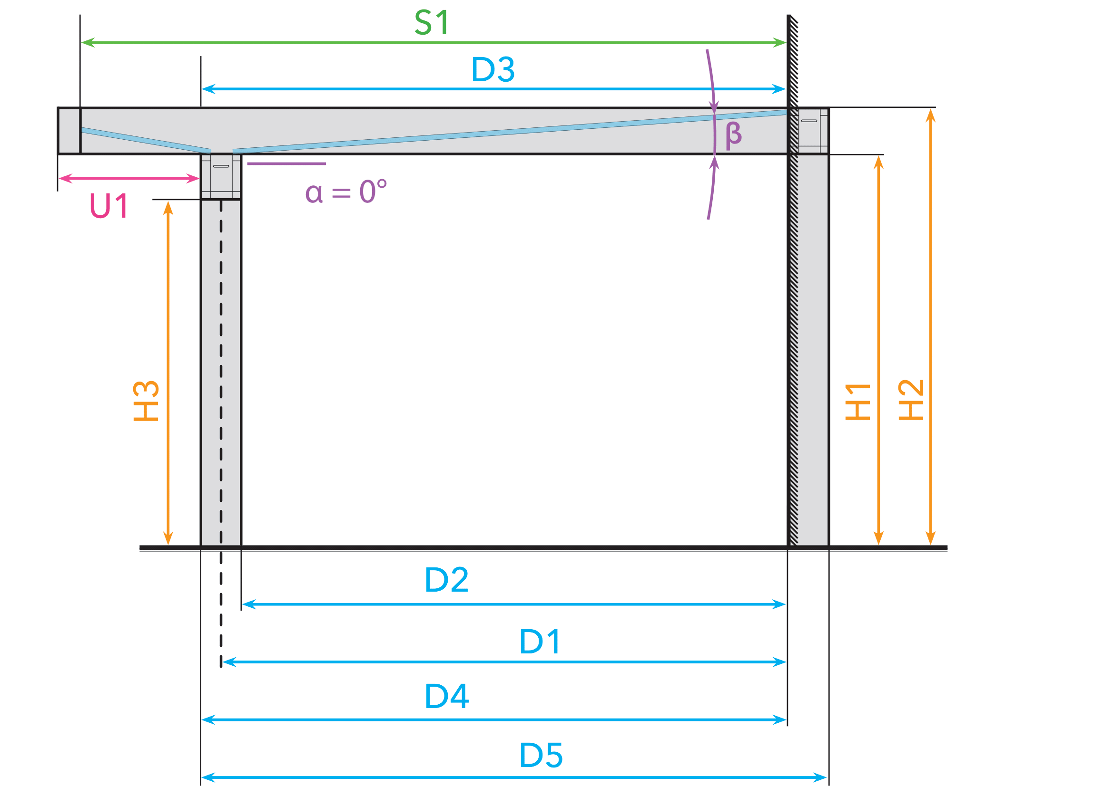
= 3880 mm
= 3500 mm
= 2,6°
 |  |  |  |  |  |  |  |  |  |  |  |  |  |  |  |  |  |  |  | 2025-09-19 |  | TFl
 |  |  |  |  |  |  |  |  |  |  |  |  |  |  |  |  |  |  |  | Sprache |  | GER
500 mm =
= 2067 mm
= 2285 mm
= 2525 mm

= 3302 mm
= 3400 mm
= 3498 mm
= 3694 mm
 | = 2067 mm | = 4000 mm | = 2285 mm | 500 mm = | = 0° | = 0 mm/m | = 2,6° | = 3400 mm | = 3880 mm | = 0 mm | = 3500 mm | = 0 mm | = 0 mm | = 3302 mm | = 2525 mm | = 3498 mm | = 3694 mm | = 2287 mm | = 3302 mm | = 0 mm | = 0 mm | = 2287 mm
Berechnung der Höhe und Tiefe einer Veranda |  |  |  |  |  |  |  |  |  |  |  |  |  |  |  |  |  | Berechnung der Fensterelemente
 | Höhe - Unterkante Rinne [mm] (H3) | Bestelltiefe [mm] | Höhe - Unterkante Wandprofil [mm] (H1) | Dachüberstand [mm] (U1) | Neigung [°] (α) | Neigung [mm/m] | Neigung Glas Ultraline [°] (β) | Tiefe - Hinterkante Wandanschluss bis Mitte Pfosten [mm] (D1) | Länge - Sparren Mitte [mm] (S1) | Länge - Sparren Außen [mm] (S1) | Tiefe - Hinterkante Wandanschluss bis Rinne Standard [mm] (D3) | Tiefe - Hinterkante Wandanschluss bis Zierleiste rund [mm] (D3) | Tiefe - Hinterkante Wandanschluss bis Zierleiste klassik [mm] (D3) | Tiefe - Hinterkante Wandanschluss bis Innenkante Pfosten [mm] (D2) | Höhe - Oberkante Wandprofil [mm] (H2) | Hinterkante Wandanschluss bis Außenkante Pfosten [mm] (D4) | Hinterkante Wandanschluss bis Außenkante Pfosten [mm] (D5) | Fensterhöhe Rinnenseite [mm] | Fensterbreite [mm] | Keilhöhe Rinnenseite [mm] | Keilhöhe Hausseite [mm] | Fensterhöhe Hausseite [mm]

Type
Ultraline Classic | 2067 | 4000 | 2285 | 500 | - | - | 2.6 | 3400 | 3880 | - | 3500 | - | - | 3302 | 2525 | 3498 | 3694 | 2287 | 3302 | - | - | 2287

Gelbe Zellen manuell ausfüllen!

Ultraline Style
= 4306 mm
= 4306 mm
= 2,1°
 |  |  |  |  |  |  |  |  |  |  |  |  |  |  |  |  |  |  |  | 2025-09-19 |  | TFl
 |  |  |  |  |  |  |  |  |  |  |  |  |  |  |  |  |  |  |  | Sprache |  | GER
120 mm =
= 2242 mm
= 2461 mm
= 2700 mm

= 4108 mm
= 4206 mm
= 4304 mm
= 4500 mm
 | = 2242 mm | = 4306 mm | = 2461 mm | 120 mm = | = 0° | = 0 mm/m | = 2,1° | = 4206 mm | = 4306 mm | = 0 mm | = 4306 mm | = 0 mm | = 0 mm | = 4108 mm | = 2700 mm | = 4304 mm | = 4500 mm | = 2462 mm | = 4108 mm | = 0 mm | = 0 mm | = 2462 mm
Berechnung der Höhe und Tiefe einer Veranda |  |  |  |  |  |  |  |  |  |  |  |  |  |  |  |  |  | Berechnung der Fensterelemente
 | Höhe - Unterkante Rinne [mm] (H3) | Bestelltiefe [mm] | Höhe - Unterkante Wandprofil [mm] (H1) | Dachüberstand [mm] (U1) | Neigung [°] (α) | Neigung [mm/m] | Neigung Glas Ultraline [°] (β) | Tiefe - Hinterkante Wandanschluss bis Mitte Pfosten [mm] (D1) | Länge - Sparren Mitte [mm] (S1) | Länge - Sparren Außen [mm] (S1) | Tiefe - Hinterkante Wandanschluss bis Rinne Standard [mm] (D3) | Tiefe - Hinterkante Wandanschluss bis Zierleiste rund [mm] (D3) | Tiefe - Hinterkante Wandanschluss bis Zierleiste klassik [mm] (D3) | Tiefe - Hinterkante Wandanschluss bis Innenkante Pfosten [mm] (D2) | Höhe - Oberkante Wandprofil [mm] (H2) | Hinterkante Wandanschluss bis Außenkante Pfosten [mm] (D4) | Hinterkante Wandanschluss bis Außenkante Pfosten [mm] (D5) | Fensterhöhe Rinnenseite [mm] | Fensterbreite [mm] | Keilhöhe Rinnenseite [mm] | Keilhöhe Hausseite [mm] | Fensterhöhe Hausseite [mm]

Type
Ultraline Style | 2242 | 4306 | 2461 | 120 | - | - | 2.1 | 4206 | 4306 | - | 4306 | - | - | 4108 | 2700 | 4304 | 4500 | 2462 | 4108 | - | - | 2462

Gelbe Zellen manuell ausfüllen!

Ultraline Compact
= 3880 mm
= 4000 mm
= 2,3°
 |  |  |  |  |  |  |  |  |  |  |  |  |  |  |  |  |  |  |  | 2025-09-19 |  | TFl
 |  |  |  |  |  |  |  |  |  |  |  |  |  |  |  |  |  |  |  | Sprache |  | GER
0 mm =
= 2182 mm
= 2400 mm
= 2640 mm

= 3802 mm
= 3900 mm
= 3998 mm
= 4194 mm
 | = 2182 mm | = 4000 mm | = 2400 mm | 0 mm = | = 0° | = 0 mm/m | = 2,3° | = 3900 mm | = 3880 mm | = 4000 mm | = 4000 mm | = 0 mm | = 0 mm | = 3802 mm | = 2640 mm | = 3998 mm | = 4194 mm | = 2402 mm | = 3802 mm | = 0 mm | = 0 mm | = 2402 mm
Berechnung der Höhe und Tiefe einer Veranda |  |  |  |  |  |  |  |  |  |  |  |  |  |  |  |  |  | Berechnung der Fensterelemente
 | Höhe - Unterkante Rinne [mm] (H3) | Bestelltiefe [mm] | Höhe - Unterkante Wandprofil [mm] (H1) | Dachüberstand [mm] (U1) | Neigung [°] (α) | Neigung [mm/m] | Neigung Glas Ultraline [°] (β) | Tiefe - Hinterkante Wandanschluss bis Mitte Pfosten [mm] (D1) | Länge - Sparren Mitte [mm] (S1) | Länge - Sparren Außen [mm] (S1) | Tiefe - Hinterkante Wandanschluss bis Rinne Standard [mm] (D3) | Tiefe - Hinterkante Wandanschluss bis Zierleiste rund [mm] (D3) | Tiefe - Hinterkante Wandanschluss bis Zierleiste klassik [mm] (D3) | Tiefe - Hinterkante Wandanschluss bis Innenkante Pfosten [mm] (D2) | Höhe - Oberkante Wandprofil [mm] (H2) | Hinterkante Wandanschluss bis Außenkante Pfosten [mm] (D4) | Hinterkante Wandanschluss bis Außenkante Pfosten [mm] (D5) | Fensterhöhe Rinnenseite [mm] | Fensterbreite [mm] | Keilhöhe Rinnenseite [mm] | Keilhöhe Hausseite [mm] | Fensterhöhe Hausseite [mm]

Type
Ultraline Compact | 2182 | 4000 | 2400 | - | - | - | 2.3 | 3900 | 3880 | 4000 | 4000 | - | - | 3802 | 2640 | 3998 | 4194 | 2402 | 3802 | - | - | 2402

Gelbe Zellen manuell ausfüllen!

Skyline
= 4916 mm
= 5000 mm
= 1,1°
 |  |  |  |  |  |  |  |  |  |  |  |  |  |  |  |  |  |  |  | 2025-09-19 |  | TFl
 |  |  |  |  |  |  |  |  |  |  |  |  |  |  |  |  |  |  |  | Sprache |  | GER
0 mm =
= 2300 mm
= 2300 mm
= 2542 mm

= 4840 mm
= 4920 mm
= 5000 mm
= 0 mm
 | = 2300 mm | = 5000 mm | = 2300 mm | 0 mm = | = 0° | = 0 mm/m | = 1,1° | = 4920 mm | = 4916 mm | = 4916 mm | = 5000 mm | = 0 mm | = 0 mm | = 4840 mm | = 2542 mm | = 5000 mm | = 0 mm | = 2300 mm | = 4840 mm | = 0 mm | = 0 mm | = 2300 mm
Berechnung der Höhe und Tiefe einer Veranda |  |  |  |  |  |  |  |  |  |  |  |  |  |  |  |  |  | Berechnung der Fensterelemente
 | Höhe - Unterkante Rinne [mm] (H3) | Bestelltiefe [mm] | Höhe - Unterkante Wandprofil [mm] (H1) | Dachüberstand [mm] (U1) | Neigung [°] (α) | Neigung [mm/m] | Neigung Glas Ultraline [°] (β) | Tiefe - Hinterkante Wandanschluss bis Mitte Pfosten [mm] (D1) | Länge - Sparren Mitte [mm] (S1) | Länge - Sparren Außen [mm] (S1) | Tiefe - Hinterkante Wandanschluss bis Rinne Standard [mm] (D3) | Tiefe - Hinterkante Wandanschluss bis Zierleiste rund [mm] (D3) | Tiefe - Hinterkante Wandanschluss bis Zierleiste klassik [mm] (D3) | Tiefe - Hinterkante Wandanschluss bis Innenkante Pfosten [mm] (D2) | Höhe - Oberkante Wandprofil [mm] (H2) | Hinterkante Wandanschluss bis Außenkante Pfosten [mm] (D4) | Hinterkante Wandanschluss bis Außenkante Pfosten [mm] (D5) | Fensterhöhe Rinnenseite [mm] | Fensterbreite [mm] | Keilhöhe Rinnenseite [mm] | Keilhöhe Hausseite [mm] | Fensterhöhe Hausseite [mm]

Type
Skyline | 2300 | 5000 | 2300 | - | - | - | 1.1 | 4920 | 4916 | 4916 | 5000 | - | - | 4840 | 2542 | 5000 | - | 2300 | 4840 | - | - | 2300

Gelbe Zellen manuell ausfüllen!

Skyline Freistand
= 4874 mm
= 4840 mm
= 1,1°
 |  |  |  |  |  |  |  |  |  |  |  |  |  |  |  |  |  |  |  | 2025-09-19 |  | TFl
 |  |  |  |  |  |  |  |  |  |  |  |  |  |  |  |  |  |  |  | Sprache |  | GER
0 mm =
= 2300 mm
= 2300 mm
= 2542 mm

= 4680 mm
= 4760 mm
= 4840 mm
= 5000 mm
 | = 2300 mm | = 5000 mm | = 2300 mm | 0 mm = | = 0° | = 0 mm/m | = 1,1° | = 4760 mm | = 4874 mm | = 4874 mm | = 4840 mm | = 0 mm | = 0 mm | = 4680 mm | = 2542 mm | = 4840 mm | = 5000 mm | = 2300 mm | = 4680 mm | = 0 mm | = 0 mm | = 2300 mm
Berechnung der Höhe und Tiefe einer Veranda |  |  |  |  |  |  |  |  |  |  |  |  |  |  |  |  |  | Berechnung der Fensterelemente
 | Höhe - Unterkante Rinne [mm] (H3) | Bestelltiefe [mm] | Höhe - Unterkante Wandprofil [mm] (H1) | Dachüberstand [mm] (U1) | Neigung [°] (α) | Neigung [mm/m] | Neigung Glas Ultraline [°] (β) | Tiefe - Hinterkante Wandanschluss bis Mitte Pfosten [mm] (D1) | Länge - Sparren Mitte [mm] (S1) | Länge - Sparren Außen [mm] (S1) | Tiefe - Hinterkante Wandanschluss bis Rinne Standard [mm] (D3) | Tiefe - Hinterkante Wandanschluss bis Zierleiste rund [mm] (D3) | Tiefe - Hinterkante Wandanschluss bis Zierleiste klassik [mm] (D3) | Tiefe - Hinterkante Wandanschluss bis Innenkante Pfosten [mm] (D2) | Höhe - Oberkante Wandprofil [mm] (H2) | Hinterkante Wandanschluss bis Außenkante Pfosten [mm] (D4) | Hinterkante Wandanschluss bis Außenkante Pfosten [mm] (D5) | Fensterhöhe Rinnenseite [mm] | Fensterbreite [mm] | Keilhöhe Rinnenseite [mm] | Keilhöhe Hausseite [mm] | Fensterhöhe Hausseite [mm]

Type
Skyline Freistand | 2300 | 5000 | 2300 | - | - | - | 1.1 | 4760 | 4874 | 4874 | 4840 | - | - | 4680 | 2542 | 4840 | 5000 | 2300 | 4680 | - | - | 2300

Gelbe Zellen manuell ausfüllen!

Carport
= 0 mm
= 5000 mm
= 0,3°
 |  |  |  |  |  |  |  |  |  |  |  |  |  |  |  |  |  |  |  | 2025-09-19 |  | TFl
 |  |  |  |  |  |  |  |  |  |  |  |  |  |  |  |  |  |  |  | Sprache |  | GER
0 mm =
= 2300 mm
= 2300 mm
= 2542 mm

= 4840 mm
= 4920 mm
= 5000 mm
= 0 mm
 | = 2300 mm | = 5000 mm | = 2300 mm | 0 mm = | = 0° | = 0 mm/m | = 0,3° | = 4920 mm | = 0 mm | = 4916 mm | = 5000 mm | = 0 mm | = 0 mm | = 4840 mm | = 2542 mm | = 5000 mm | = 0 mm | = 2300 mm | = 4840 mm | = 0 mm | = 0 mm | = 2300 mm
Berechnung der Höhe und Tiefe einer Veranda |  |  |  |  |  |  |  |  |  |  |  |  |  |  |  |  |  | Berechnung der Fensterelemente
 | Höhe - Unterkante Rinne [mm] (H3) | Bestelltiefe [mm] | Höhe - Unterkante Wandprofil [mm] (H1) | Dachüberstand [mm] (U1) | Neigung [°] (α) | Neigung [mm/m] | Neigung Glas Ultraline [°] (β) | Tiefe - Hinterkante Wandanschluss bis Mitte Pfosten [mm] (D1) | Länge - Sparren Mitte [mm] (S1) | Länge - Sparren Außen [mm] (S1) | Tiefe - Hinterkante Wandanschluss bis Rinne Standard [mm] (D3) | Tiefe - Hinterkante Wandanschluss bis Zierleiste rund [mm] (D3) | Tiefe - Hinterkante Wandanschluss bis Zierleiste klassik [mm] (D3) | Tiefe - Hinterkante Wandanschluss bis Innenkante Pfosten [mm] (D2) | Höhe - Oberkante Wandprofil [mm] (H2) | Hinterkante Wandanschluss bis Außenkante Pfosten [mm] (D4) | Hinterkante Wandanschluss bis Außenkante Pfosten [mm] (D5) | Fensterhöhe Rinnenseite [mm] | Fensterbreite [mm] | Keilhöhe Rinnenseite [mm] | Keilhöhe Hausseite [mm] | Fensterhöhe Hausseite [mm]

Type
Carport | 2300 | 5000 | 2300 | - | - | - | 0.3 | 4920 | - | 4916 | 5000 | - | - | 4840 | 2542 | 5000 | - | 2300 | 4840 | - | - | 2300

Gelbe Zellen manuell ausfüllen!

Carport Freistand
= 0 mm
= 4840 mm
= 0,3°
 |  |  |  |  |  |  |  |  |  |  |  |  |  |  |  |  |  |  |  | 2025-09-19 |  | TFl
 |  |  |  |  |  |  |  |  |  |  |  |  |  |  |  |  |  |  |  | Sprache |  | GER
0 mm =
= 2300 mm
= 2300 mm
= 2542 mm

= 4680 mm
= 4760 mm
= 4840 mm
= 5000 mm
 | = 2300 mm | = 5000 mm | = 2300 mm | 0 mm = | = 0° | = 0 mm/m | = 0,3° | = 4760 mm | = 0 mm | = 4874 mm | = 4840 mm | = 0 mm | = 0 mm | = 4680 mm | = 2542 mm | = 4840 mm | = 5000 mm | = 2300 mm | = 4680 mm | = 0 mm | = 0 mm | = 2300 mm
Berechnung der Höhe und Tiefe einer Veranda |  |  |  |  |  |  |  |  |  |  |  |  |  |  |  |  |  | Berechnung der Fensterelemente
 | Höhe - Unterkante Rinne [mm] (H3) | Bestelltiefe [mm] | Höhe - Unterkante Wandprofil [mm] (H1) | Dachüberstand [mm] (U1) | Neigung [°] (α) | Neigung [mm/m] | Neigung Glas Ultraline [°] (β) | Tiefe - Hinterkante Wandanschluss bis Mitte Pfosten [mm] (D1) | Länge - Sparren Mitte [mm] (S1) | Länge - Sparren Außen [mm] (S1) | Tiefe - Hinterkante Wandanschluss bis Rinne Standard [mm] (D3) | Tiefe - Hinterkante Wandanschluss bis Zierleiste rund [mm] (D3) | Tiefe - Hinterkante Wandanschluss bis Zierleiste klassik [mm] (D3) | Tiefe - Hinterkante Wandanschluss bis Innenkante Pfosten [mm] (D2) | Höhe - Oberkante Wandprofil [mm] (H2) | Hinterkante Wandanschluss bis Außenkante Pfosten [mm] (D4) | Hinterkante Wandanschluss bis Außenkante Pfosten [mm] (D5) | Fensterhöhe Rinnenseite [mm] | Fensterbreite [mm] | Keilhöhe Rinnenseite [mm] | Keilhöhe Hausseite [mm] | Fensterhöhe Hausseite [mm]

Type
Carport Freistand | 2300 | 5000 | 2300 | - | - | - | 0.3 | 4760 | - | 4874 | 4840 | - | - | 4680 | 2542 | 4840 | 5000 | 2300 | 4680 | - | - | 2300

Gelbe Zellen manuell ausfüllen!

Erklärung Dachrechner
30.06.'22 | CSt
Sprache | GER | Sprache über Dropdown im gelben Feld einstellbar
 |  | (Deutsch / Niederländisch / Englisch)

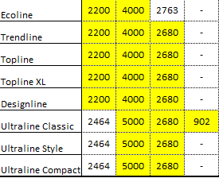
 |  | Parameter des zu kalkulierenden Daches über gelbe Felder eingeben

